Sheet1
Bug ID | Title | Module | Enviroment | Severity | Priority | Step to Reproduce | Expected result | Actual result | Notes | Attachments
1 | Không có thông báo cụ thể khi nhập sai password | Authentication/Login | OS: Window Browser: Chrome v120+ URL: https://the-internet.herokuapp.com/login | Medium | Medium | 1. Truy cập https://the-internet.herokuapp.com/login 2. Nhập username:"tomsmith" 3. Nhập password:"sai" 4. Click "Login" | Hiển thị thông báo sai mật khẩu Vẫn giữ username để user không nhập lại Focus vào field để nhập nhanh hơn | Hiển thị thông báo chung:"Your password is invalid!" Không giữ nguyên giá trị username Không có hướng dẫn làm gì tiếp theo | Lỗi này sẽ làm cho user bối rối không biết sai password hay username Gợi ý: có thể them message cụ thể + link "Quên mật khẩu?" | 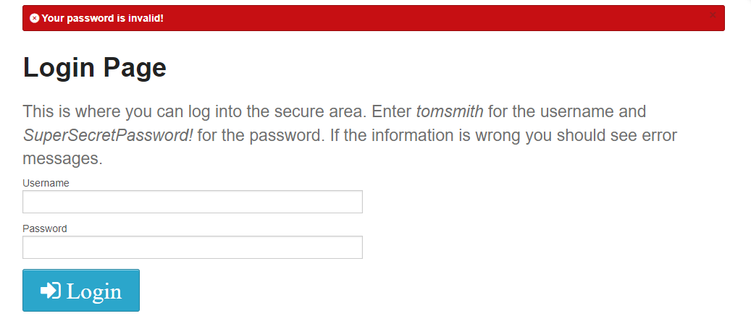
2 | Không có thông báo cụ thể khi bỏ trống username và không thể đăng ký user mới | Authentication/Login | OS: Window Browser: Chrome v120+ URL: https://the-internet.herokuapp.com/login | High | High | 1. Truy cập https://the-internet.herokuapp.com/login 2. Bỏ trống username 3. Bỏ trống password 4. Click "Login" | Hiển thị thông báo "Vui lòng nhập username" Focus và tô đỏ field username | Hiển thị thông báo chung:"Your username is invalid!" Không có hướng dẫn làm gì tiếp theo | Lỗi này sẽ làm cho user bối rối không biết làm gì tiếp theo Gợi ý: có thể thêm message cụ thể + link "Đăng ký" | 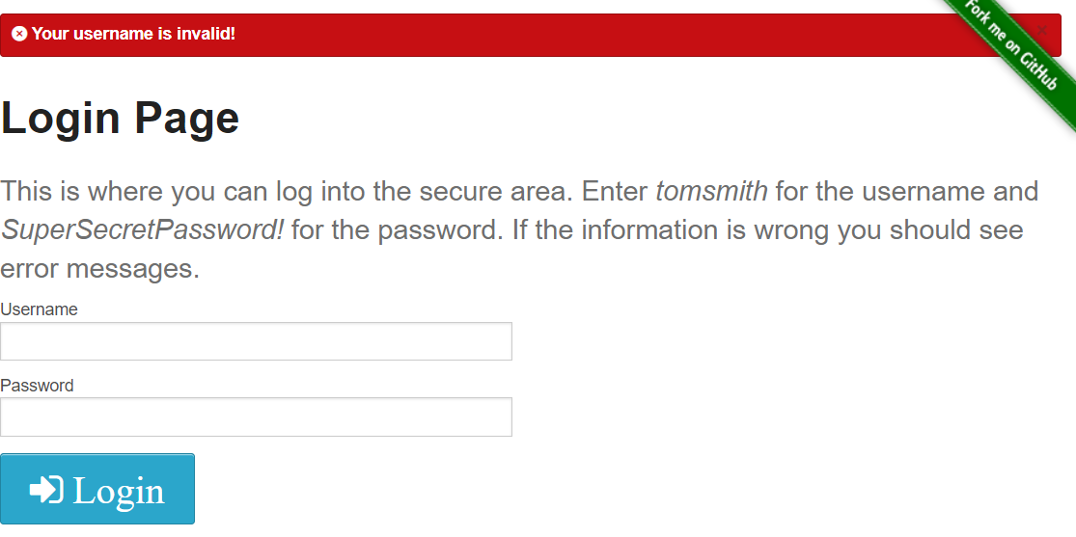
3 | Không có thông báo cụ thể và không thể đăng nhập | Authentication/Login | OS: Window Browser: Chrome v120+ URL: https://the-internet.herokuapp.com/login | Medium | Medium | 1. Truy cập https://the-internet.herokuapp.com/login 2. Nhấp" " nhập username:"tomsmith " 3. Nhập password"SuperSecretPassword!" 4. Click "Login" | Sẽ loại bỏ khoảng trắng đăng nhập vào trang "Secure" | Hiển thị thông báo chung:"Your username is invalid!" Mất hết giá trị username và password Không có hướng dẫn làm gì tiếp theo | Lỗi này sẽ làm bất tiện user nếu nhập có khoảng trắng " " buộc phải nhập lại từ đầu Gợi ý: có thể loại bỏ khoảng trắng hoặc message cụ thể sai username và focus vào field username
4 | Không có thông báo cụ thể và không thể đăng nhập | Authentication/Login | OS: Window Browser: Chrome v120+ URL: https://the-internet.herokuapp.com/login | Medium | Medium | 1. Truy cập https://the-internet.herokuapp.com/login 2. Nhập username:"tomsmith " 3. Nhấp" " Nhập password"SuperSecretPassword!" 4. Click "Login" | Sẽ loại bỏ khoảng trắng đăng nhập vào trang "Secure" | Hiển thị thông báo chung:"Your username is invalid!" Mất hết giá trị username và password Không có hướng dẫn làm gì tiếp theo | Lỗi này sẽ làm bất tiện user nếu nhập có khoảng trắng " " buộc phải nhập lại từ đầu Gợi ý: có thể loại bỏ khoảng trắng hoặc message cụ thể sai password Giữ nguyên giá trị username focus vào field password
5 | User có thể truy cập vào trang "Secure" nhưng đã logout rồi | Authentication/Login | OS: Window Browser: Chrome v120+ URL: https://the-internet.herokuapp.com/login | High | High | 1. Truy cập https://the-internet.herokuapp.com/login 2. Nhập username:"tomsmith " 3. Nhập password"SuperSecretPassword!" 4. Click "Login" 5. Nhấn vào Logout 6. Trở lại trang "Secure" | Sẽ thông báo yêu cầu đăng nhập mới vào được trang "Secure" Foces vào field username | Vẫn có thể vào lại được trang "Secure" | Lỗi này sẽ lỗi bảo mật cho hệ thống Gợi ý: Xóa session/token khi logout Buộc phải check login mỗi khi request | 